PLANEACIÓN SERVE STRATEGY
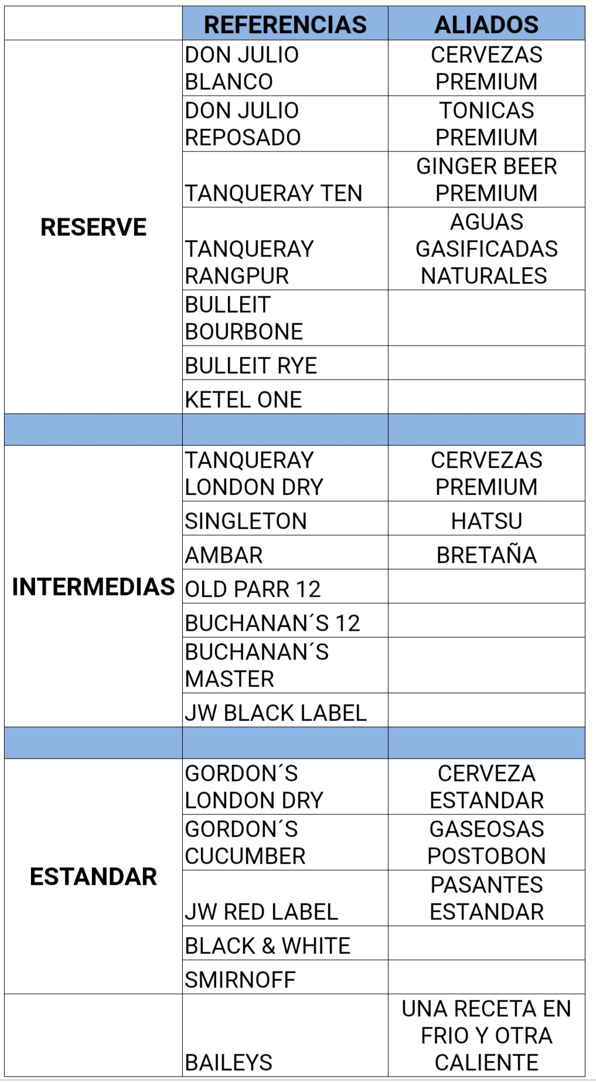
MARCA | REFERENCIA | ON THE ROCKS | MEZCLA 1 | MEZCLA 2 | COCKTAIL 1 | COCKTAIL 2 | BOTELLA | SUBSEGMENTACIÓN | ESTRATO
DON JULIO | Don Julio Blanco | N/A | N/A | N/A | Lupe | N/A | N/A | Bar Elite - Bar Estandár - Restaurante Élite - Restaurante Formal - Restaurante Casual | 4, 5 y 6
 | Don Julio Reposado | N/A | N/A | N/A | Paloma (Necesita modificación) | N/A | N/A | Bar Elite - Bar Estandár - Restaurante Élite - Restaurante Formal | 4, 5 y 6
TANQUERAY | Tanqueray Ten | N/A | Tanqueray Tonic | N/A | Tea Ten |  | N/A | Bar Elite - Bar Estandár - Restaurante Élite - Restaurante Formal | 4, 5 y 6
 | Tanqueray Rangpur | N/A | Tanqueray Tonic | N/A | Sout Side |  | N/A | Bar Elite - Bar Estandár - Restaurante Élite - Restaurante Formal - Restaurante Casual | 4, 5 y 6
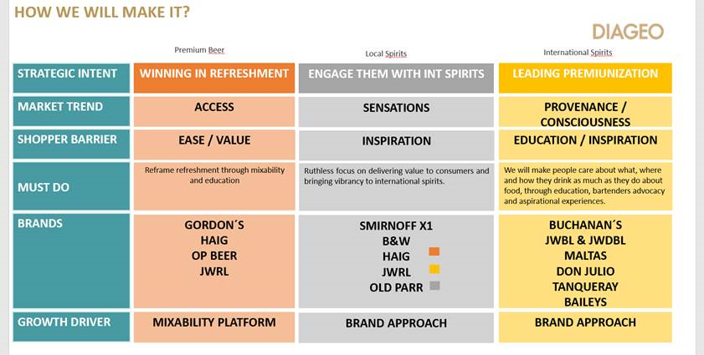
 | Tanqueray London Dry | N/A | Tanqueray Tonic | N/A | Dry Martini | N/A | N/A | Bar Elite - Bar Estandár - Restaurante Élite - Restaurante Formal - Restaurante Casual | 4, 5 y 6
BULLEIT | Bulleit Bourbon | N/A | Bulleit & Beer (LISTO) | N/A | Bulleit Old Fashion |  | N/A | Restaurante Élite - Restaurante Formal - Restaurante Casual | 4, 5 y 6
 | Bulleit Rye | N/A | Rye & Beer | N/A |  | N/A | N/A | Restaurante Élite - Restaurante Formal - Restaurante Casual | 4, 5 y 6
KETEL | Ketel One | N/A | N/A | N/A | Ketel Mule | N/A | N/A | Bar Elite - Bar Estandár - Restaurante Élite - Restaurante Formal - Restaurante Casual | 4, 5 y 6
SINGLETON | Singleton 12 | Esfera o cubo de hielo | N/A | N/A | Penicilin | Old Fashion | N/A | Bar Elite - Bar Estandár - Restaurante Élite - Restaurante Formal - Restaurante Casual | 4, 5 y 6
 | Singleton Tail Fire | Esfera o cubo de hielo | N/A | N/A |  | N/A | N/A | Bar Elite - Bar Estandár - Restaurante Élite - Restaurante Formal - Restaurante Casual | 4, 5 y 6
ZACAPA | Zacapa 23 | Esfera o cubo de hielo | N/A | N/A | Zacapa Punch | Old Fashion | N/A | Restaurante Élite - Restaurante Formal - Restaurante Casual | 4, 5 y 6
 | Zacapa Ámbar | N/A | N/A | N/A | Mojito Zacapa | N/A | N/A | Restaurante Élite - Restaurante Formal - Restaurante Casual | 4, 5 y 6
OLD PARR | Old Parr 12 | N/A | Old Parr Beer (LISTO LAS DOS =) |  | Old Parr Golden | Old Parr Beer | SI | Bar Élite - Bar Estándar - Discoteca Élite - Discoteca Estándar | 2, 3, 4, 5 y 6
 | Old Parr 18 | Esfera o cubo de hielo | N/A | N/A | N/A | N/A | SI | Discoteca Élite - Discoteca Estándar | 4, 5 y 6
BUCHANAN'S | Black & White | Trago seco o con hielo | Black & Beer | N/A | N/A | N/A | Botella y media | Bar estandar, Licobares, Juegos típicos, restaurantes formal, restaurante casual | 2 y 3
 | Buchanan's 12 | Esfera o cubo de hielo | Lime 12 | N/A | Buchanan's Punch | N/A | N/A | Bar Elite - Bar Estandár - Restaurante Élite - Restaurante Formal - Restaurante Casual | 4, 5 y 6
 | Buchanan's Master | Esfera o cubo de hielo | Lime Master (LISTO LAS TRES) | N/A | N/A | N/A | N/A | Bar Elite - Bar Estandár - Restaurante Élite - Restaurante Formal - Restaurante Casual | 4, 5 y 6
 | Buchanan's 18 | Esfera o cubo de hielo | N/A | N/A | Buchanan's Spritz | N/A | N/A | Bar Elite - Bar Estandár - Restaurante Élite - Restaurante Formal | 4, 5 y 6
GORDON'S | Gordon's London Dry | N/A | Gordon's Tonic | N/A | N/A | N/A | N/A | Bar Elite - Bar Estandár - Restaurante Élite - Restaurante Formal - Restaurante Casual - Licobares | 2, 3, 4, 5 y 6
 | Gordon's Cucumber | N/A | Gordon's Tonic | N/A | N/A | N/A | N/A | Bar Elite - Bar Estandár - Restaurante Élite - Restaurante Formal - Restaurante Casual | 4, 5 y 6
 | Gordon's Pink | N/A | Gordon's Pink Tonic | N/A | N/A | N/A | N/A | Bar Elite - Bar Estandár - Restaurante Élite - Restaurante Formal - Restaurante Casual | 4, 5 y 6
JOHNNIE WALKER | Johnnie Walker Red Label | N/A | Johnnie Red & Lemón | Johnnie Red & Red Cola | N/A | N/A | SÍ | Bar Elite - Bar Estandár - Licobares - Discoteca - elite - Discoteca estandar | 2, 3, 4, 5 y 6
 | Johnnie Walker Black Label | N/A | Johnnie Black & Lemon | Johnnie Black & Soda | Johnnie Sour | N/A | N/A | Bar Elite - Bar Estandár - Restaurante Élite - Restaurante Formal - Restaurante Casual | 4, 5 y 6
 | Johnnie Walker Bouble Black | Esfera o cubo de hielo | N/A | N/A | N/A | N/A | N/A | Bar Elite - Bar Estandár - Restaurante Élite - Restaurante Formal - Restaurante Casual | 4, 5 y 6
HAIG CLUB | Haig Club |  | H.O.T | N/A | Haig Herbal/Frutal | N/A | N/A | Bar Elite - Bar Estandár - Restaurante Élite - Restaurante Formal - Restaurante Casual | 4, 5 y 6
BAILEY'S | Bailey's | Hielo y Masmelo | Cappuccino Bailey's | N/A | N/A | N/A | N/A | Restaurante Élite - Restaurante Formal - Restaurante Casual - Repostería y café | 2, 3, 4, 5 y 6
SMIRNOFF | Red N° 21 | N/A | N/A | N/A | Pink Lemonade | N/A | SÍ | Bar estandar, Licobares, Juegos típicos, Discoteca estandar. | 2, 3, 4, 5 y 6
 | Ice | N/A | N/A | N/A | N/A | N/A | Lata | Bar estandar, Licobares, Juegos típicos, Discoteca estandar. | 2, 3, 4, 5 y 6
 | X1 | Trago seco o con hielo | N/A | N/A | N/A | N/A | Botella y media | Bar estandar, Licobares, Juegos típicos, Discoteca estandar. | 2, 3, 4, 5 y 6

